EX_46
目次
タスク名
ユーザー・アカウントの追加

 | システム承認ユーザーの作成

ナビ | ツール>セキュリティコンソール>ユーザー>ユーザー・アカウントの追加

〇関連する個人情報
 | 関連するPersonタイプ
 | 就業者

〇アカウント情報
 | アクティブ
 | はい

〇ユーザー情報
 | ユーザー・カテゴリ | 名 | 姓 | Eメール | ユーザー名 | パスワード | パスワードの確認
 | DEFAULT |  | 承認済みの連携待ち | dummy@itoen.co.jp | ex_approve
 |  |  |  | 必須の為、作成時はダミーアドレス登録を行う。

〇ロール
 | ユーザー・カテゴリ | 名
 | 伊藤園_経費精算担当者_買掛 | KI_KEIHI_USER
 | 伊藤園_経費精算監査 | KI_KEIHI_KANSA

 | システム承認ユーザーの従業員作成

ナビ | 設定と保守＞オファリング「財務」＞ユーザーおよびセキュリティ＞タスク「ユーザーの管理」

〇個人詳細
 | 姓 | 採用日 | Eメール
 | 承認済の連携待ち | システム日付以前 | dummy@itoen.co.jp

〇ユーザー詳細
 | ユーザー・アカウントのリンクにて「ex_approve」を選択して設定
 | ユーザー名 | アクティブ
 | ex_approve | はい

〇ユーザー通知プリファレンス
 | ユーザー名およびパスワード送信
 | はい

〇雇用情報
 | Personタイプ | 雇用主 | ビジネス・ユニット
 | 従業員 | SALES-LE | SALES-BU

 | システム承認ユーザーの作成２

ナビ | ツール>セキュリティコンソール>ユーザー>ユーザー・アカウントの追加

〇ユーザー情報
 | ユーザー・カテゴリ | 名 | 姓 | Eメール | ユーザー名 | パスワード | パスワードの確認
 | DEFAULT |  | 承認済みの連携待ち |  | ex_approve
 |  |  |  | 必須の為、ユーザー、従業員作成後に更新で削除する。

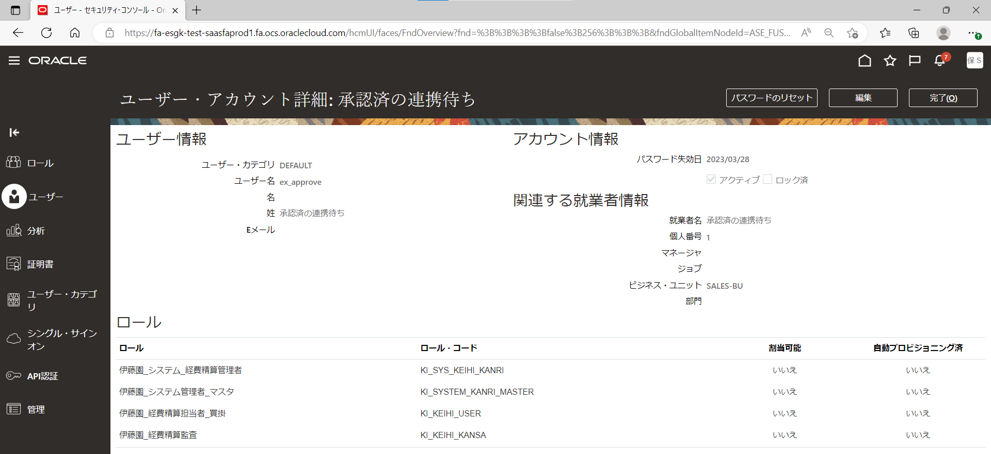

 | ユーザーのデータ・アクセスの処理

ナビ | 設定と保守＞オファリング「財務」＞ユーザーおよびセキュリティ＞タスク「ユーザーのデータ・アクセスの管理」

〇データ・アクセスがあるユーザー
 | ユーザー名 | ロール名 | セキュリティ・コンテキスト | セキュリティ・コンテキスト値
 | ex_approve | 伊藤園_経費精算担当者_買掛 | データ・アクセス・セット | SALES_SOB
 | ex_approve | 伊藤園_経費精算担当者_買掛 | ビジネス・ユニット | SALES_BU
 | ex_approve | 伊藤園_経費精算監査 | データ・アクセス・セット | SALES_SOB
 | ex_approve | 伊藤園_経費精算監査 | ビジネス・ユニット | SALES_BU

